工作表2
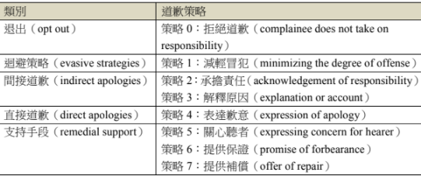
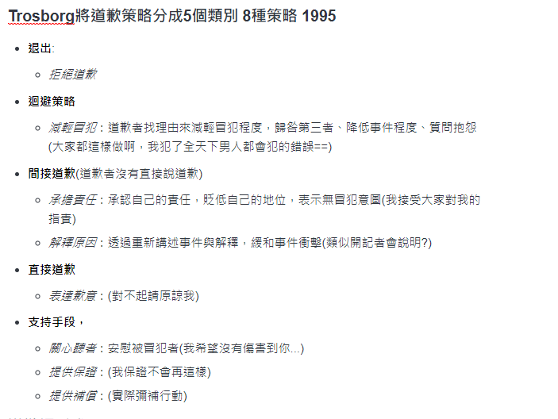

1.內部/故意，例如產品偷工減料； 2.內部/非故意的，例如設備意外故障； 3.外部/故意，例如競爭對手惡意散佈不實謠言； 4.外部/非故意，例如天災。

犯錯的類別
0 | 玩笑道歉
1 | 失言
2 | 行為偏差
3 | 性相關
4 | 勞資糾紛
5 | 資料引用/著作權
6 | 態度不佳
7 | 違反特別規定
8 | 違反承諾/承諾道歉

